A1
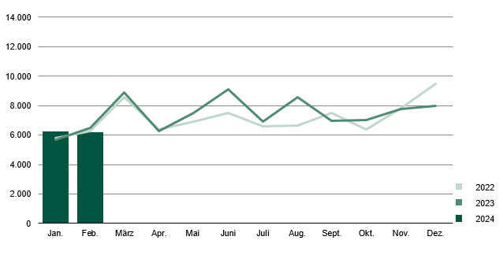
Inhalt
Zulassungen von fabrikneuen Personenkraftwagen in Sachsen nach Monaten 2022 bis 2024

